Application
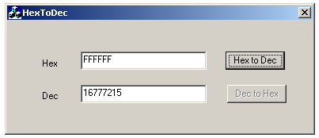

- HexToDec là ứng dụng nhỏ chuyển đổi một số có hệ cơ số 16 thành hệ cơ số 10
- Nhập số có hệ cơ số 16 vào ô Hex, sau đó bấm nút Hex to Dec, ô Dec sẽ hiển thị số Hex vừa nhập dưới dạng số thập phân
- Giá trị đầu vào đúng như sau:
+ số dương, nhỏ hơn hoặc bằng 6 chữ số
+ số ở hệ cơ số 16: '0'~'9', 'a'~'f', 'A'~'F'
- Nếu giá trị đầu vào không đúng, chương trình sẽ thông báo lỗi nhập liệu

Yêu cầu:
Thiết kế Unit Test case cho dec()

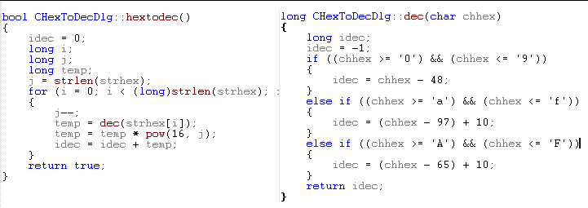

i++)

